关系图
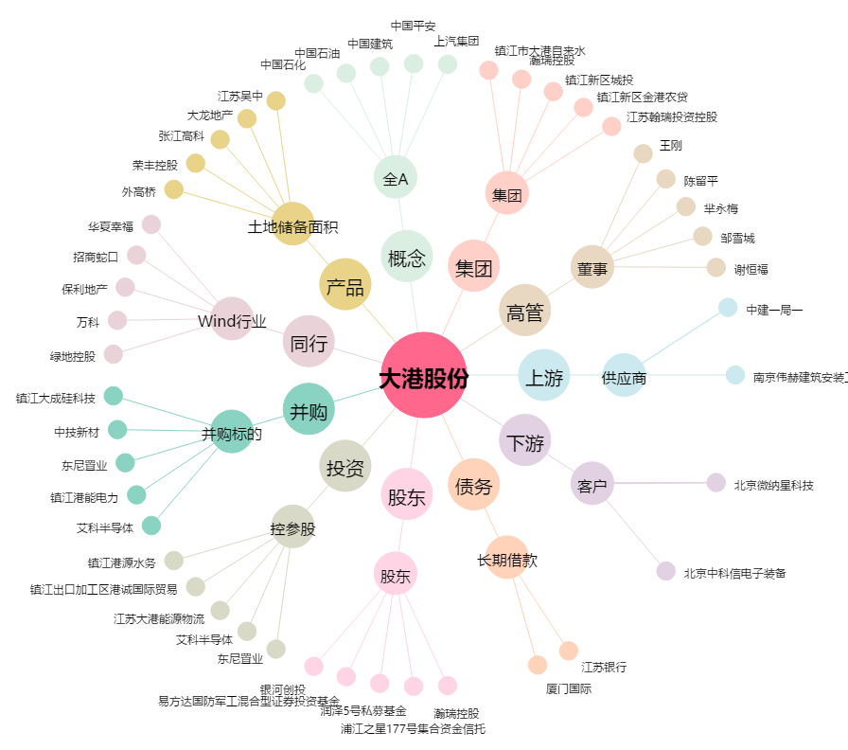
大港股份[002077.SZ] - 关系概览图

